经验公式计算超压
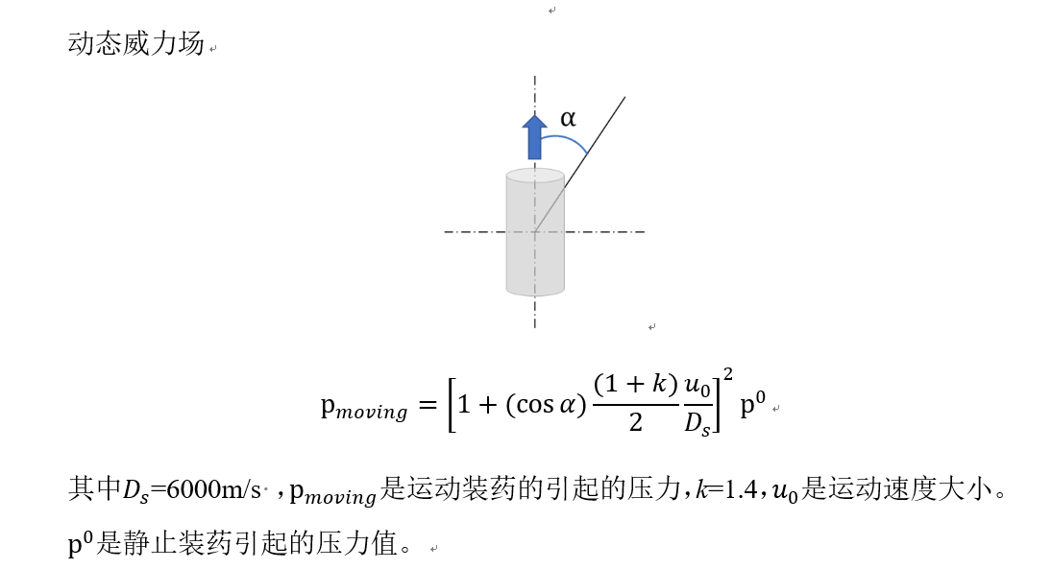
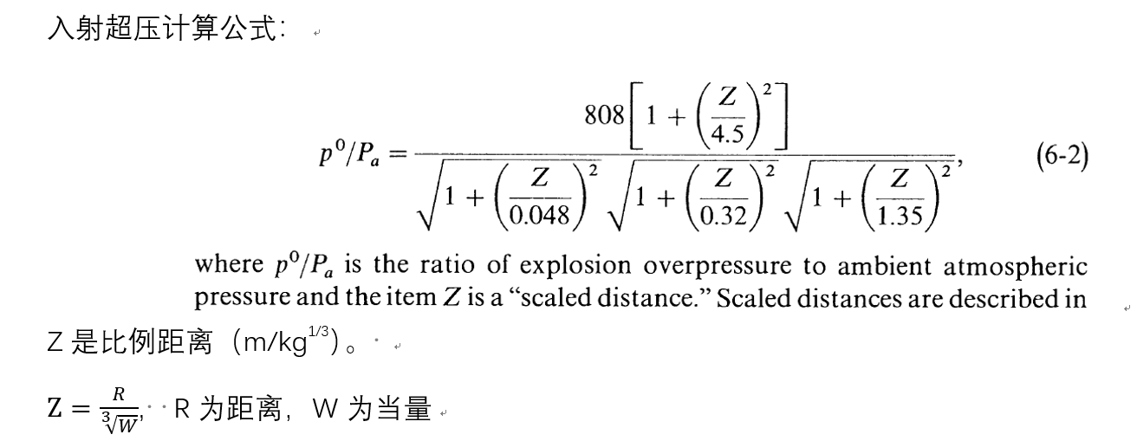
当量（kg） | 距离（m） | 比例距离Z | 超压/环境压力 | 静态超压p0（kPa） | 角度α（°） | 运动速度u（m/s） | 动态压力Pmoving（kpa）
100 | 5 | 1.077217345 | 8.4841951011 | 848.41951011 | 2 | 400 | 989.50720966
100 | 5 | 1.077217345 | 8.4841951011 | 848.41951011 | 8 | 400 | 988.17026272
100 | 5 | 1.077217345 | 8.4841951011 | 848.41951011 | 14 | 400 | 985.24645654
100 | 5 | 1.077217345 | 8.4841951011 | 848.41951011 | 20 | 400 | 980.77478788
100 | 5 | 1.077217345 | 8.4841951011 | 848.41951011 | 26 | 400 | 974.81464322
100 | 5 | 1.077217345 | 8.4841951011 | 848.41951011 | 32 | 400 | 967.44469375
100 | 5 | 1.077217345 | 8.4841951011 | 848.41951011 | 38 | 400 | 958.76144918
100 | 5 | 1.077217345 | 8.4841951011 | 848.41951011 | 44 | 400 | 948.87751134
100 | 5 | 1.077217345 | 8.4841951011 | 848.41951011 | 50 | 400 | 937.91957719
100 | 5 | 1.077217345 | 8.4841951011 | 848.41951011 | 56 | 400 | 926.02624625
100 | 5 | 1.077217345 | 8.4841951011 | 848.41951011 | 62 | 400 | 913.34569163
100 | 5 | 1.077217345 | 8.4841951011 | 848.41951011 | 68 | 400 | 900.03325582
100 | 5 | 1.077217345 | 8.4841951011 | 848.41951011 | 74 | 400 | 886.24903139
100 | 5 | 1.077217345 | 8.4841951011 | 848.41951011 | 80 | 400 | 872.1554847
100 | 5 | 1.077217345 | 8.4841951011 | 848.41951011 | 86 | 400 | 857.91517576
100 | 5 | 1.077217345 | 8.4841951011 | 848.41951011 | 92 | 400 | 843.68862106
100 | 5 | 1.077217345 | 8.4841951011 | 848.41951011 | 98 | 400 | 829.6323384
100 | 5 | 1.077217345 | 8.4841951011 | 848.41951011 | 104 | 400 | 815.89710368
100 | 5 | 1.077217345 | 8.4841951011 | 848.41951011 | 110 | 400 | 802.62644005
100 | 5 | 1.077217345 | 8.4841951011 | 848.41951011 | 116 | 400 | 789.95534977
100 | 5 | 1.077217345 | 8.4841951011 | 848.41951011 | 122 | 400 | 778.00928931
100 | 5 | 1.077217345 | 8.4841951011 | 848.41951011 | 128 | 400 | 766.90337924
100 | 5 | 1.077217345 | 8.4841951011 | 848.41951011 | 134 | 400 | 756.7418318
100 | 5 | 1.077217345 | 8.4841951011 | 848.41951011 | 140 | 400 | 747.61757258
100 | 5 | 1.077217345 | 8.4841951011 | 848.41951011 | 146 | 400 | 739.61202677
100 | 5 | 1.077217345 | 8.4841951011 | 848.41951011 | 152 | 400 | 732.7950375
100 | 5 | 1.077217345 | 8.4841951011 | 848.41951011 | 158 | 400 | 727.22488144
100 | 5 | 1.077217345 | 8.4841951011 | 848.41951011 | 164 | 400 | 722.94834765
100 | 5 | 1.077217345 | 8.4841951011 | 848.41951011 | 170 | 400 | 720.0008472
100 | 5 | 1.077217345 | 8.4841951011 | 848.41951011 | 176 | 400 | 718.40652535

